TestCase1 - WSL Kompatabilitet
Test Case Template

Test Case Navn |  | WSL Kompabilitets test med Ubuntu
Test Type |  | Kompabilitets test |  |  |  | Trin 1 + 2
Formål |  | Bevise cross platform kompabilitet med WSL. WSLs formål er at vise hvordan en applikation ville starte i et andet operativ system
Forudsætning |  | WSL med Ubuntu er installeret

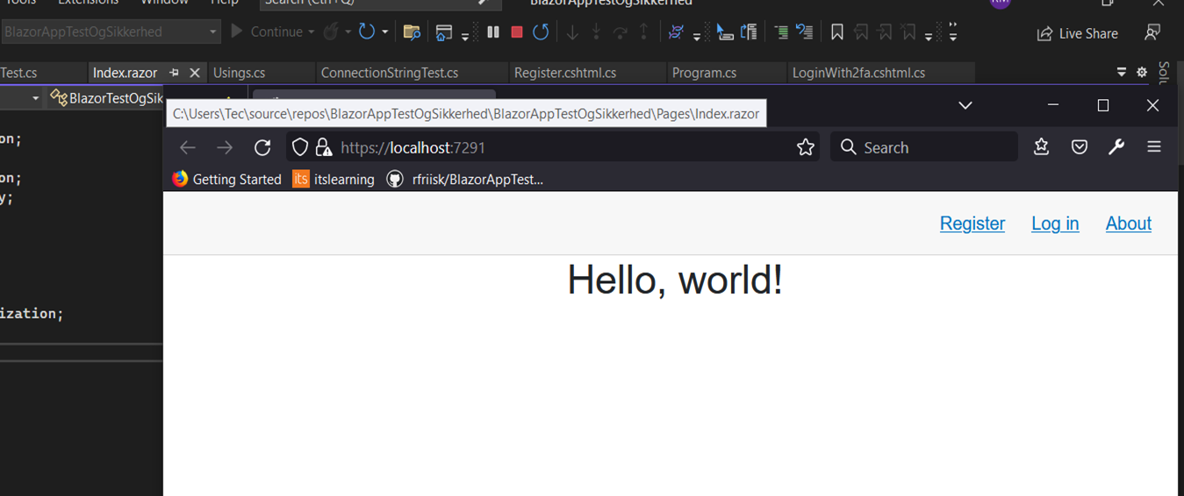
Trin | Beskrivelse | Metode | Input | Forventet Resultat | Resultat
1 | Åbn programmet i Visual Studio |  |  | Applikationen åbner | Success | Trin 3
2 | Vælg start metode WSL |  |  |  | Success
3 | Kør programmet med WSL |  |  | Applikationen starter I Ubuntu | Success
4
5
6
7
8
9
10

TestCase4 - Registrering
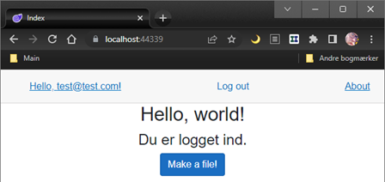
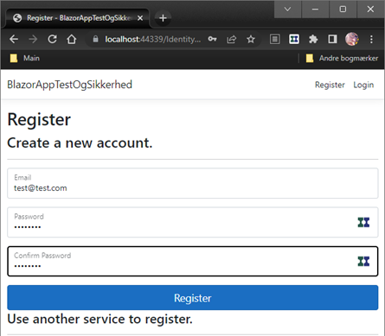
Test Case Template
 |  |  |  |  |  | Trin 2
Test Case Navn |  | Test case 4 Registrering
Test Type |  | System test
Formål |  | Registrer en en bruger med email (Som ikke tidligere er oprettet)
Forudsætning |  | Har en email som ikke er oprettet

Trin | Beskrivelse | Metode | Input | Forventet Resultat | Resultat
1 | Kør programmet i VS |  |  | Applikationen åbner | Succes
2 | Tryk på Register. Udfyld felter med email og password |  | test@test.com P@ssw0rd
3 | Tryk på register |  |  | Hvis register confirmation | Succes
4 | Klik på confirm account |  |  |  | Succes
5 | Log ind med bruger |  | test@test.com P@ssw0rd | Succesfuldt log ind | Succes | Trin 3
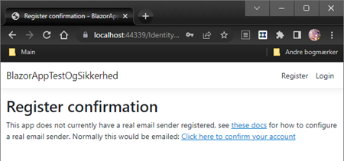
6
7
8
9
10

 |  |  |  |  |  | Trin 4
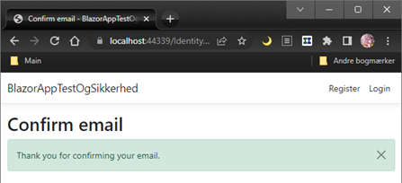

 |  |  |  |  |  | Trin 5

TestCase4.1 - Registrering2
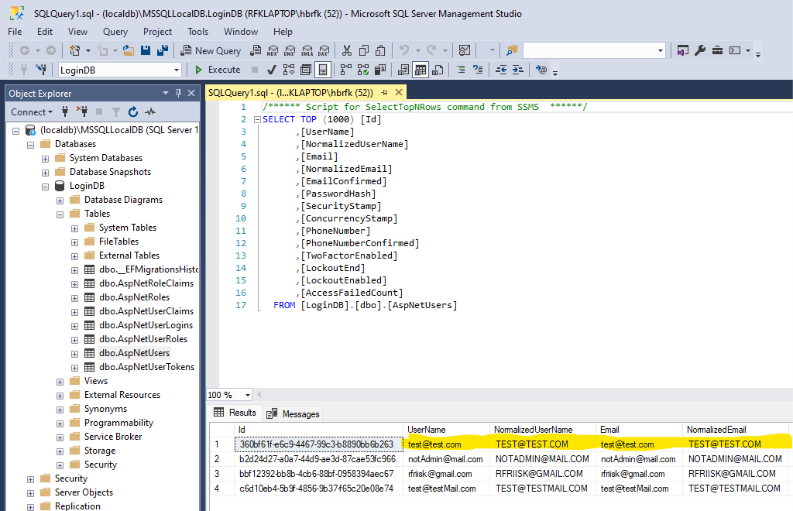
Test Case Template
 |  |  |  |  |  | Trin 2
Test Case Navn |  | Test case 4.1 Registrering2
Test Type |  | System test
Formål |  | Kontroller at brugeren oprettet i TestCase4 - Registrering, findes i Databasen LoginDB
Forudsætning |  | Har udført test case 4 Har kendskab til email: Test@test.com som værende den gældende bruger

Trin | Beskrivelse | Metode | Input | Forventet Resultat | Resultat
1 | Udfør Test Case 4 - Registrering |  | Test@test.com | Brugeren bliver oprettet | Succes
2 | Når trin 1 er fuldført åbnes DB og det bekræftes at emailen er blevet tilføjet i DB | DB åbnes og der laves et opslag i dbo.AspNetUsers for at kontrollere at emailen er oprettet | SELECT * FROM AspNetUsers | Emailen er at finde i DB | Succes
3
4
5
6
7
8
9
10

TestCase5 - Reg Duplikation
Test Case Template

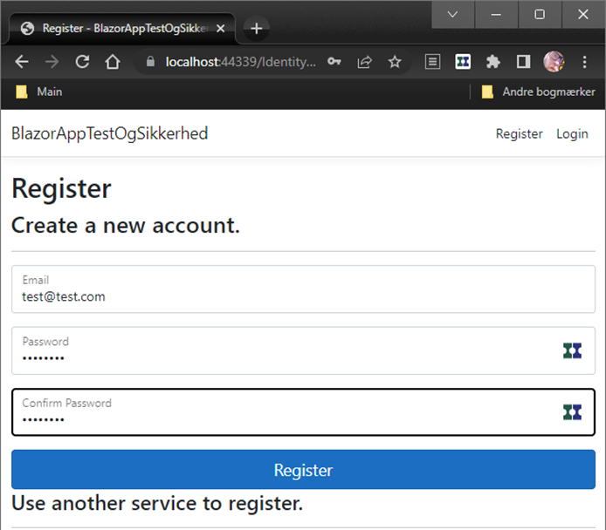
Test Case Navn |  | Test Case 5 Registrering med allerede oprettet email
Test Type |  | System test |  |  |  | Trin 2
Formål |  | Man kan ikke oprette en allerede oprettet bruger. Bevise at email bliver oprettet i DB
Forudsætning |  | En email som allerede er registreret

Trin | Beskrivelse | Metode | Input | Forventet Resultat | Resultat
1 | Lukker browser og VS |  |  | At programmet kører fra ny, så evt. tidligere indtastede værdier er væk. | Succes
2 | Tryk på register, indtast email og password |  | test@test.com P@ssw0rd
3 | Tryk på register |  |  | Bruger kan ikke oprettes | Succes
4
5
6
7
8
9
10

 |  |  |  |  |  | Trin 3
 |  |  |  |  |  | 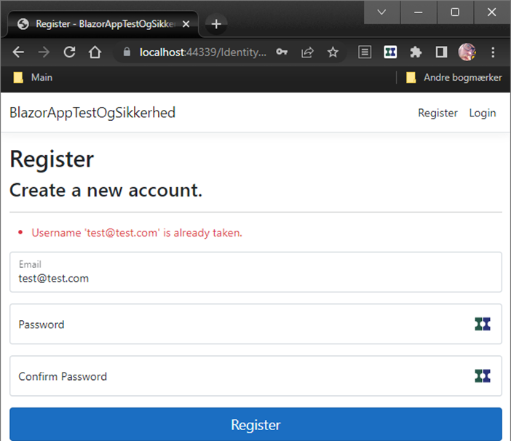

TestCase6 - Stærkt password
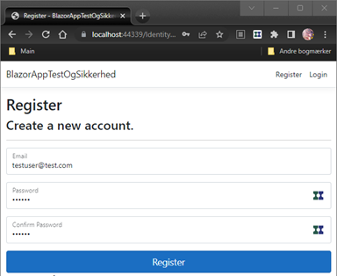
Test Case Template
 |  |  |  |  |  | Trin 1
Test Case Navn |  | Test Case 6 - Stærkt password
Test Type |  | Sikkerhed
Formål |  | Teste at "Stærkt password" håndhæves
Forudsætning |  | At programmet er sat op til at håndhæve stærke passwords og en ny email svagt password

Trin | Beskrivelse | Metode | Input | Forventet Resultat | Resultat
1 | Tryk på register og indtast ikke før brugt email og et svagt password |  | testuser@test.com 123456 (svagt password)
2 | Tryk på register |  |  | Viser alle de regler for stærke passwords der ikke er opfyldt | Succes
3 |  |  |  |  |  | Trin 2
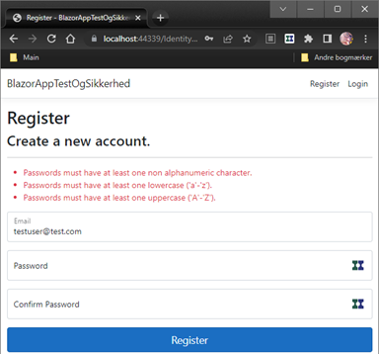
4
5
6
7
8
9
10

TestCase7 - TwoFactorAuth
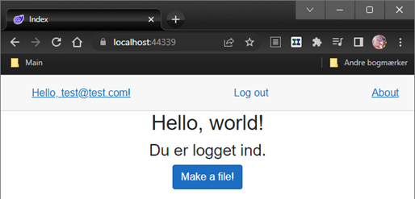
Test Case Template

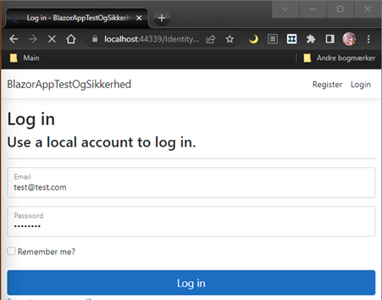
Test Case Navn |  | Test Case 7 - Log ind med TwoFactorAuthentication |  |  |  | Trin 1
Test Type |  | Sikkerhed
Formål |  | Teste at TwoFactorAuthentication bliver håndhævet
Forudsætning |  | En allerede registreret bruger

Trin | Beskrivelse | Metode | Input | Forventet Resultat | Resultat
1 | Naviger til log ind |  | Indtast email og password
2 | Tryk på Log in |  |  | Fordi email ikke er sat op henter vi token i programmet via break point | Token findes
3 | Tryk på continue for at komme videre i programmet |  |  | Web applikation beder om 2 faktor koden | Log ind godtaget
4 |  |  |  |  |  | Trin 2
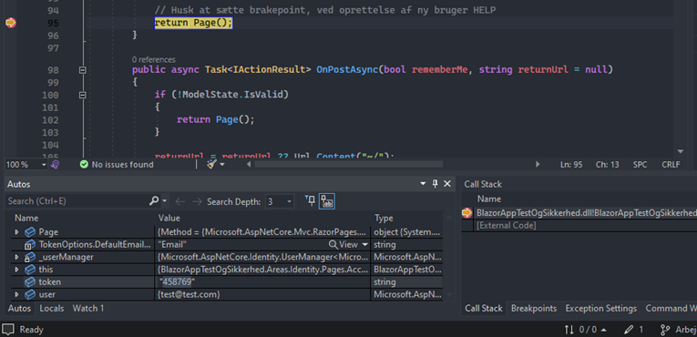
5
6
7
8
9
10

 |  |  |  |  |  | Trin 3
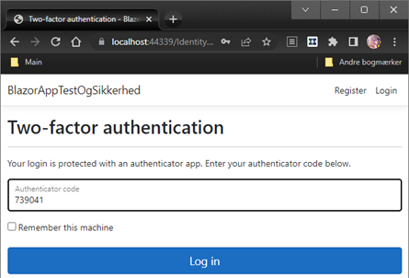

 |  |  |  |  |  | Trin 3

TestCase10 HTMLNavn
Test Case Template

Test Case Navn |  | Test Case 10 HTML Navne test
Test Type |  | Component test
Formål |  | Vise at et user navn er vist på baggrund af deres registrerede Identity navn
Forudsætning |  | Unit test oprettet

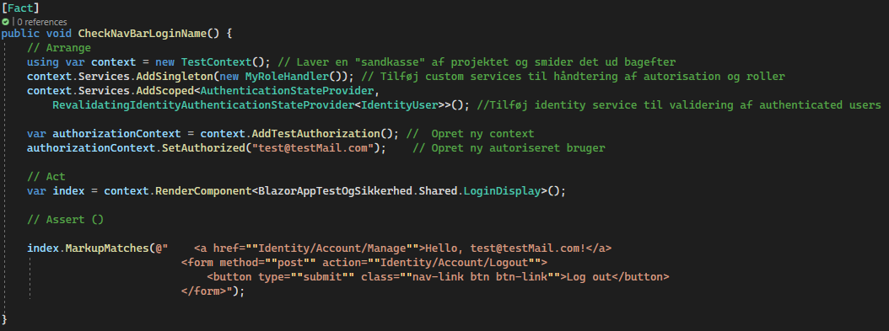
Trin | Beskrivelse | Metode | Input | Forventet Resultat | Resultat | Trin 1
1 | Arrange
2 | using var context = new TestContext(); | Laver en "sandkasse" af projektet og smider det ud bagefter
3 | context.Services.AddSingleton(new MyRoleHandler()); | Tilføjer en "engangs" version af vores rolle håndteringsservice
4 | context.Services.AddScoped<AuthenticationStateProvider, RevalidatingIdentityAuthenticationStateProvider<IdentityUser>>(); | Tilføj identity service til validering af authenticated users
5 | var authorizationContext = context.AddTestAuthorization() | Opret ny context med Test autorisation |  | Vi har adgang til SetAuthorized metoden til at autorisere en testbruger | Success
6 | authorizationContext.SetAuthorized("test@testMail.com"); | Opret ny autoriseret bruger |  | Test bruger oprettes
7 | Act
 | var index = context.RenderComponent<BlazorAppTestOgSikkerhed.Shared.LoginDisplay>(); | instantier en component med view fra autoriseret user |  |  |  | Trin 9
8 | Assert
9 | index.MarkupMatches(@" <a href=""Identity/Account/Manage"">Hello, test@testMail.com!</a> <form method=""post"" action=""Identity/Account/Logout""> <button type=""submit"" class=""nav-link btn btn-link"">Log out</button> </form>"); | Anvend "MarkupMatches" metoden til at se om den gældende HTML følger de principper vi ser i billedet "Trin 11". |  | User navn er sat i følge med Hello @User.Identity?.Name! som værende test@test.com | Success

TestCase11 - CheckHTML
Test Case Template

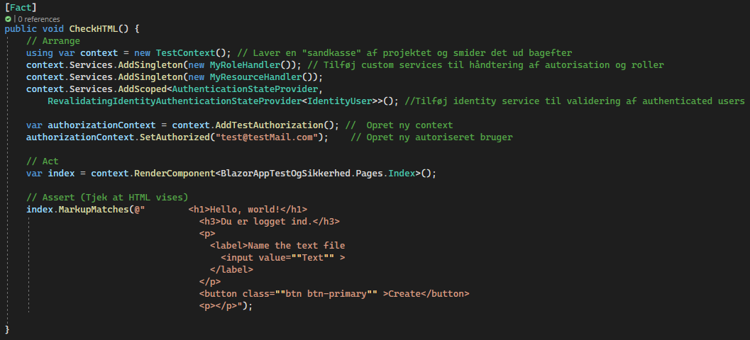
Test Case Navn |  | Test Case 11 - CheckHTML |  |  |  | Trin 1
Test Type |  | Komponent Test
Formål |  | Test at "Message" feltet til at fortælle om fil er oprettet ikke fakturerer i HTML koden, men at teksten sættes via databinding
Forudsætning |  | Beskederne må ikke være hardcoded

Trin | Beskrivelse | Metode | Input | Forventet Resultat | Resultat
1 | Arrange
2 | using var context = new TestContext(); | Laver en "sandkasse" af projektet og smider det ud bagefter
3 | context.Services.AddSingleton(new MyRoleHandler()); | Tilføjer en "engangs" version af vores rolle håndteringsservice
 | context.Services.AddSingleton(new MyResourceHandler()); | Tilføjer en "engangs" version af vores tekstfil håndteringsservice |  | Denne er nødvendig fordi vores index side anvender den. Vi kan derfor ikke anvende rendercomponent uden denne | Korrekt, testen kører ikke hvis denne service fjernes
4 | context.Services.AddScoped<AuthenticationStateProvider, RevalidatingIdentityAuthenticationStateProvider<IdentityUser>>(); | Tilføj identity service til validering af authenticated users
5 | var authorizationContext = context.AddTestAuthorization() | Opret ny context med Test autorisation |  | Vi har adgang til SetAuthorized metoden til at autorisere en testbruger | Success
6 | authorizationContext.SetAuthorized("test@testMail.com"); | Opret ny autoriseret bruger |  | Test bruger oprettes
7 | Act
 | var index = context.RenderComponent<BlazorAppTestOgSikkerhed.Pages.Index>(); | instantier en component med view fra autoriseret user |  |  |  | Trin 9
8 | Assert
9 | index.MarkupMatches(@" <h1>Hello, world!</h1> <h3>Du er logget ind.</h3> <p> <label>Name the text file <input value=""Text"" > </label> </p> <button class=""btn btn-primary"" >Create</button> <p></p>"); | Anvend "MarkupMatches" metoden til at se om vores interpolerede {message} kommer frem |  | Message vises ikke da der endnu ikke er oprettet en fil | Success | 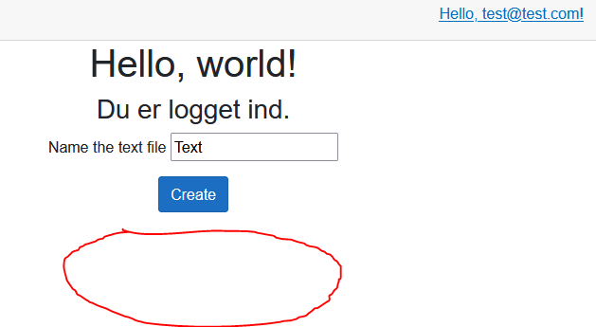

TestCase12 - Performance
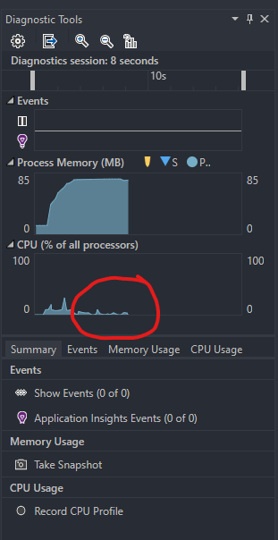
Test Case Template

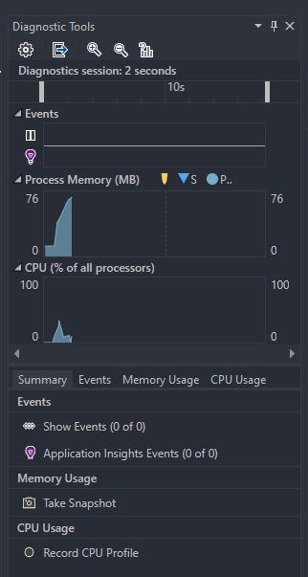
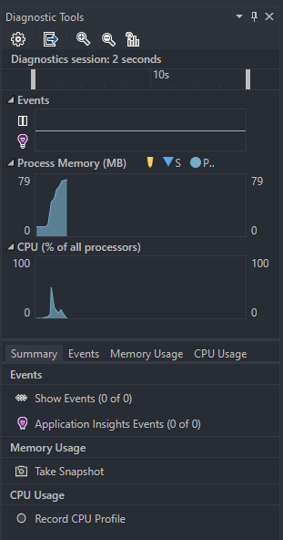
Test Case Navn |  | Test case 12 - Performance |  |  |  | Trin 1 | Trin 2
Test Type |  | Ydelses Test (Performance)
Formål |  | Teste ydelsen på applikationen uden en bruger logger ind og med en bruger logger ind
Forudsætning |  | Applikationen kan kører uden problemer og det er muligt at logge ind

Trin | Beskrivelse | Metode | Input | Forventet Resultat | Resultat
1 | Applikationen startes op | Bruger ikke logget ind |  | Applikation starter | Succes
2 | Trin 1
3 | Applikationen startes op | Bruger logget ind |  | Applikation starter men med et lille udsving i performance, da det er en meget lille applikation | Succes
4 | Trin 2
5 | Spike Test | Vi forsøger at stresse programmet ved at spamme vores create text knap |  | Vi ser et opsving i mængden af CPU kapacitet som anvendes til at køre programmet | Success
6 | Trin 3
7 | Endurance Test | Programmet tændes kl. 10:30 og vi starter web applikation |  | Kl. 11:30 ser vi om vi stadigt kan udføre registrering af en ny user | Success
8
9
10

 |  |  |  |  |  | Trin 3

TestCase13 -Tjek Filnavn
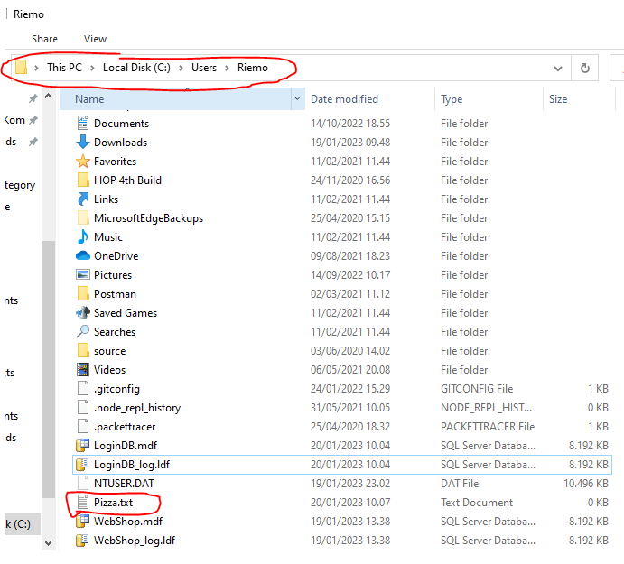
Test Case Template

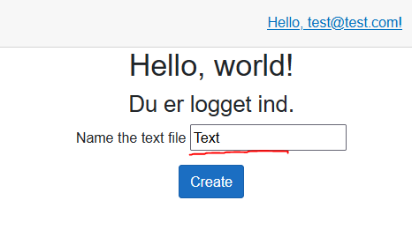
Test Case Navn |  | Test Case 13 - Tjek Filnavn
Test Type |  | Komponent Test |  |  |  | Trin 1
Formål |  | Test at filer som oprettes med et indtastet navn oprettes med dette navn
Forudsætning |  | Selv valgt navn som ikke allerede findes på drevet

Trin | Beskrivelse | Metode | Input | Forventet Resultat | Resultat
1 | Udfør Login | Gennemgå steps i Test Case 7 - Log ind med to faktor autentikation | Email / password og token fra VS | Login udføres | Login er opnået
2 | Udskift teksten i input feltet "Name the text file" med en selv valgt tekst |  | Slet "Text" og indtast nyt navn: "Pizza" | Tekst udskiftet med ordet "Pizza" | Trin 2 billede
3 | Tryk Create |  | Muse klik | En ny tekst paragraf kommer til syne som viser teksten "The file was created" | Trin 3 billede Success
4 | Åbn Stifinderen og naviger til din bruger mappe |  | Muse klik |  |  | Trin 2
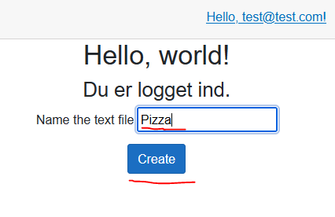
5 | Find den oprettede fil |  |  | Filen er blevet oprettet og findes i mappen | Trin 4 Billede Success
6
7
8
9
10

 |  |  |  |  |  | Trin 3
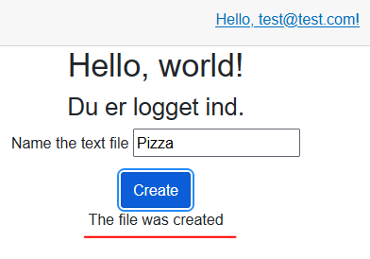

 |  |  |  |  |  | Trin 4

TestCase14 -Fil ikke oprettet
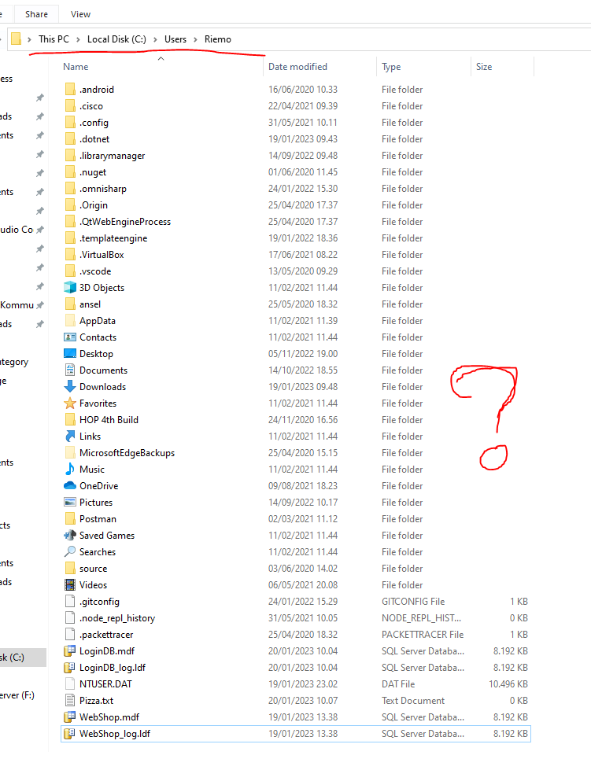
Test Case Template

Test Case Navn |  | Test Case 14 - Fil ikke oprettet
Test Type |  | Komponent Test |  |  |  | Trin 1
Formål |  | Test at en besked vises hvis filen ikke er blevet oprettet
Forudsætning |  | Kendskab til et kriterie på et filnavn som ikke kan oprettes. .txt fil navne kan kun oprettes med et navn på et begrænset antal tegn. Bryd denne regel.

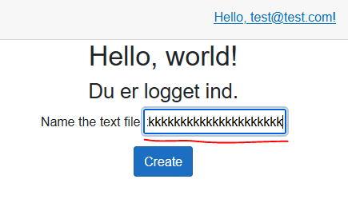
Trin | Beskrivelse | Metode | Input | Forventet Resultat | Resultat
1 | Udfør Login | Gennemgå steps i Test Case 7 - Log ind med to faktor autentikation | Email / password og token fra VS | Login udføres | Login er opnået
2 | Udskift teksten i input feltet "Name the text file" med en mængde tegn over den tilladte mængde (omkring 100) |  | Slet "Text" og indtast nyt navn: "kkkkkkkkkkkkkkkkkkkkkkkkkkkkkkkkkkkkkkkkkkkkkkkkkkkkkkkkkkkkkkkkkkkkkkkkkkkeeeeeeeeeeeeeeeeeeeeeeeeeeeeeeekkkkkkkkkkkkkkkkkkkkkkkkkkkkkkkkkkkkkkkkkeeeeeeeeeeeeeeeeeeeeeeeeeeekkkkkkkkkkkkkkkkkkk" | Tekst udskiftet med for mange tegn | Trin 2 billede | Trin 2
3 | Tryk Create |  | Muse klik | En ny tekst paragraf kommer til syne som viser teksten "Your file was not created" | Trin 3 billede Success
4 | Åbn Stifinderen og naviger til din bruger mappe |  | Muse klik
5 | Tjek at filen ikke er oprettet |  |  | Filen er ikke blevet oprettet og findes ikke i mappen | Trin 4 Billede Success
6
7
8
9
10

 |  |  |  |  |  | Trin 3

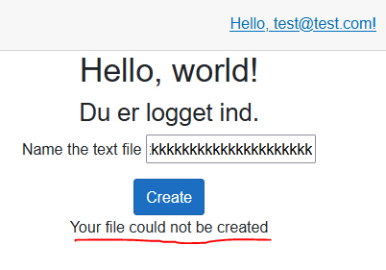

 |  |  |  |  |  | Trin 4

